상품제안서
송월 뱀부 프리미엄 무지180g+3WAY 샤워기+필터4개 세트 | 상품코드: S46767

 |  |  |  |  |  |  | 02-713-8555 | www.synergygift.co.kr
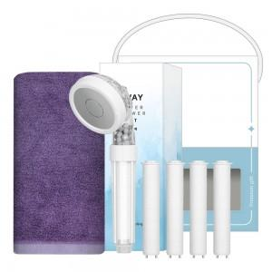

【상세/제작정보】 | <p><span style="font-size: 18.6667px;">※ 자수인쇄 글자 20자 기준(난이도, 크기, 글자수에 따라 비용 추가 변동 됩니다)</span>​​</p>

【인쇄/포장옵션】 | 실크, 자수 / 포장불가능

【공급단가】 | 수량 | 50~ | 100~ | 300~ | 1,000~ | 3,000~
*VAT별도 | 단가 | 13,000원 | 12,300원 | 11,700원 | 11,400원 | 11,200원

【상품 URL】 | https://www.synergygift.co.kr:443/src/goods_detail.php?gdno=46767

